1.รวม
โครงการภายใต้เป้าหมายแผนแม่บทย่อย: 070201 การใช้ก๊าซธรรมชาติในการผลิตไฟฟ้าลดลง
กรุณา Log in เข้าระบบ eMENSCR ก่อนดำเนินการ Click ที่ link โครงการนั้น ๆ
หมายเหตุ : หากไม่ Login จะไม่สามารถดูรายละเอียดโครงการได้
โครงการที่ปรากฎเป็นโครงการที่ผ่านการอนุมัติจากผู้บริหาร (M7) ของหน่วยงานเท่านั้น (ข้อมูล ณ เดือนมิถุนายน 2566)

ชื่อโครงการ / การดำเนินงาน | ปีงบประมาณ | วันที่เริ่มต้นโครงการ | วันที่สิ้นสุดโครงการ | หน่วยงานระดับกองหรือเทียบเท่า | หน่วยงานระดับกรมหรือเทียบเท่า | หน่วยงานระดับกระทรวงหรือเทียบเท่า | ประเภทโครงการ | องค์ประกอบ | ปัจจัย
โครงการโรงไฟฟ้าทดแทนโรงไฟฟ้าแม่เมาะ เครื่องที่ 4-7 | 2553 | มิถุนายน 2553 | ธันวาคม 2561 |  | การไฟฟ้าฝ่ายผลิตแห่งประเทศไทย | กระทรวงพลังงาน |  | 070201V03 | 070201F0303
โครงการลงทุนขยายกำลังการแปรสภาพ LNG ของ Map Ta Phut LNG Terminal | 2559 | กันยายน 2559 | ธันวาคม 2561 |  | บริษัท ปตท. จำกัด (มหาชน) | กระทรวงพลังงาน |  | 070201V03 | 070201F0302
โครงการ LNG Receiving Terminal แห่งใหม่ จ.ระยอง | 2560 | กรกฎาคม 2560 | กุมภาพันธ์ 2565 |  | บริษัท ปตท. จำกัด (มหาชน) | กระทรวงพลังงาน |  | 070201V03 | 070201F0302
โครงการท่อส่งก๊าซธรรมชาติ เส้นที่ 5 | 2560 | มกราคม 2560 | มกราคม 2564 |  | บริษัท ปตท. จำกัด (มหาชน) | กระทรวงพลังงาน |  | 070201V03 | 070201F0302
โครงการระบบท่อส่งก๊าซฯ จากสถานีควบคุมความดันก๊าซฯ ราชบุรี – วังน้อยที่ 6 | 2560 | มิถุนายน 2560 | ธันวาคม 2563 |  | บริษัท ปตท. จำกัด (มหาชน) | กระทรวงพลังงาน |  | 070201V03 | 070201F0302
สร้างกติกา (Code of Conduct) เพื่อกำหนดขอบเขตการปฏิบัติงานระหว่างหน่วยนโยบาย-หน่วยกำกับ-หน่วยปฏิบัติ | 2561 | มีนาคม 2561 | กันยายน 2565 | สำนักนโยบายและยุทธศาสตร์ | สำนักงานปลัดกระทรวงพลังงาน | กระทรวงพลังงาน |  | 070201V01 | 070201F0103
ศึกษาสัดส่วนโรงไฟฟ้าฐานและการเติบโตที่เหมาะสม | 2561 | มกราคม 2561 | มีนาคม 2562 |  | การไฟฟ้าฝ่ายผลิตแห่งประเทศไทย | กระทรวงพลังงาน |  | 070201V03 | 070201F0301
ประเด็นการปฏิรูปที่ 7 ด้านการพัฒนาอุตสาหกรรมก๊าซ ลำดับที่ 4.3 ศึกษาแนวทางการกำหนดโครงสร้างตลาดก๊าซธรรมชาติ แนวทางการกำกับดูแลที่ส่งเสริมให้เกิดการแข่งขันและเกิดประโยชน์สูงสุดกับผู้บริโภค | 2561 | เมษายน 2561 | พฤศจิกายน 2563 | สำนักนโยบายปิโตรเลียมและปิโตรเคมี | สำนักงานนโยบายและแผนพลังงาน | กระทรวงพลังงาน |  | 070201V03 | 070201F0301
ศึกษาการนำก๊าซธรรมชาติไปยังพื้นที่ต่างๆนอกโครงข่ายระบบท่อก๊าซธรรมชาติ | 2561 | มกราคม 2561 | ธันวาคม 2561 |  | บริษัท ปตท. จำกัด (มหาชน) | กระทรวงพลังงาน |  | 070201V03 | 070201F0302
ศึกษาความเป็นไปได้ในการพัฒนา LNG Hub ของประเทศไทย | 2561 | มกราคม 2561 | ธันวาคม 2561 |  | บริษัท ปตท. จำกัด (มหาชน) | กระทรวงพลังงาน |  | 070201V05 | 070201F0503
ส่งเสริมและสร้างระบบธรรมาภิบาลในการบริหารจัดการภาครัฐ | 2561 | มกราคม 2561 | กันยายน 2563 | สำนักนโยบายและยุทธศาสตร์ | สำนักงานปลัดกระทรวงพลังงาน | กระทรวงพลังงาน |  | 070201V05 | 070201F0501
ส่งเสริมและสร้างระบบธรรมาภิบาลในการบริหารจัดการภาคองค์กรพัฒนาเอกชน | 2561 | มกราคม 2561 | กันยายน 2562 | สำนักนโยบายและยุทธศาสตร์ | สำนักงานปลัดกระทรวงพลังงาน | กระทรวงพลังงาน |  | 070201V05 | 070201F0501
ส่งเสริมและสร้างระบบธรรมาภิบาลในการบริหารจัดการภาคผู้ประกอบการ | 2561 | มกราคม 2561 | กันยายน 2565 | สำนักนโยบายและยุทธศาสตร์ | สำนักงานปลัดกระทรวงพลังงาน | กระทรวงพลังงาน |  | 070201V05 | 070201F0501
โครงการติดตามและประเมินผลการดำเนินงานตามนโยบาย แผน และมาตรการที่อนุมัติโดย กพช. และ กบง. | 2561 | ธันวาคม 2560 | กันยายน 2561 | กองนโยบายและแผนพลังงาน | สำนักงานนโยบายและแผนพลังงาน | กระทรวงพลังงาน |  | 070201V04 | 070201F0402
ค่าพยากรณ์ความต้องการไฟฟ้ารายภาค | 2561 | ตุลาคม 2560 | กันยายน 2561 | ศูนย์พยากรณ์และสารสนเทศพลังงาน | สำนักงานนโยบายและแผนพลังงาน | กระทรวงพลังงาน |  | 070201V03 | 070201F0301
ประเด็นการปฏิรูปที่ 7 ด้านการพัฒนาอุตสาหกรรมก๊าซ ลำดับที่ 4.2 ศึกษาถึงสัดส่วนของปริมาณก๊าซธรรมชาติเพื่อรักษาความมั่นคงกับปริมาณเพื่อเปิดให้มีการแข่งขันและเกิดประโยชน์กับผู้บริโภค | 2562 | กุมภาพันธ์ 2562 | พฤศจิกายน 2563 | สำนักนโยบายปิโตรเลียมและปิโตรเคมี | สำนักงานนโยบายและแผนพลังงาน | กระทรวงพลังงาน |  | 070201V03 | 070201F0301
ประเด็นการปฏิรูปที่ 7 ด้านการพัฒนาอุตสาหกรรมก๊าซ ลำดับที่ 2.1 โครงการศึกษาทบทวนแผนโครงสร้างพื้นฐานของประเทศเพื่อรองรับความมั่นคงและการเติบโตของประเทศ | 2562 | กุมภาพันธ์ 2562 | พฤศจิกายน 2563 | สำนักนโยบายปิโตรเลียมและปิโตรเคมี | สำนักงานนโยบายและแผนพลังงาน | กระทรวงพลังงาน |  | 070201V03 | 070201F0301
โครงการพัฒนาและปรับปรุงระบบฐานข้อมูลผู้ผลิตไฟฟ้าเอกชนที่ผลิตไฟฟ้าเพื่อใช้เองโดยไม่ขายเข้าระบบของการไฟฟ้าหรือจำหน่ายไฟฟ้าให้ลูกค้าตรง | 2562 | ตุลาคม 2561 | กันยายน 2562 | ศูนย์พยากรณ์และสารสนเทศพลังงาน | สำนักงานนโยบายและแผนพลังงาน | กระทรวงพลังงาน |  | 070201V03 | 070201F0305
โครงการติดตามและประเมินผลการดำเนินงานตามนโยบาย แผน และมาตรการ ที่อนุมัติโดย กพช. และ กบง. | 2562 | ธันวาคม 2561 | กันยายน 2562 | กองนโยบายและแผนพลังงาน | สำนักงานนโยบายและแผนพลังงาน | กระทรวงพลังงาน |  | 070201V04 | 070201F0402
โครงการบูรณาการงานด้านถ่านหินโดยรวมของประเทศให้เกิดประสิทธิภาพสูงสุด ในส่วนของการเผยแพร่และปรับปรุงประมวลหลักปฏิบัติที่ดีสำหรับการนำเข้า/ส่งออกเชื้อเพลิงถ่านหิน ประจำปีงบประมาณ 2562 | 2562 | พฤศจิกายน 2561 | มกราคม 2563 | สำนักจัดการเชื้อเพลิงธรรมชาติ | กรมเชื้อเพลิงธรรมชาติ | กระทรวงพลังงาน |  | 070201V03 | 070201F0304
โครงการบูรณาการงานด้านถ่านหินโดยรวมของประเทศให้เกิดประสิทธิภาพสูงสุด ในส่วนของการจัดประชุมด้านเชื้อเพลิงถ่านหิน ประจำปีงบประมาณ 2562 | 2562 | พฤศจิกายน 2561 | ธันวาคม 2562 | สำนักจัดการเชื้อเพลิงธรรมชาติ | กรมเชื้อเพลิงธรรมชาติ | กระทรวงพลังงาน |  | 070201V03 | 070201F0304
โครงการจัดทำยุทธศาสตร์ด้านพลังงานระดับจังหวัดเพื่อตอบสนองยุทธศาสตร์การพัฒนาภาค พ.ศ.2562 | 2562 | ตุลาคม 2561 | กันยายน 2562 | สำนักนโยบายและยุทธศาสตร์ | สำนักงานปลัดกระทรวงพลังงาน | กระทรวงพลังงาน |  | 070201V01 | 070201F0103
โครงการพัฒนาศักยภาพของหน่วยงานด้านพลังงานในการรองรับสถานการณ์ ฉุกเฉินด้านพลังงาน พ.ศ.2562 | 2562 | ตุลาคม 2561 | กันยายน 2562 | สำนักนโยบายและยุทธศาสตร์ | สำนักงานปลัดกระทรวงพลังงาน | กระทรวงพลังงาน |  | 070201V01 | 070201F0103
โครงการศึกษาเพื่อกำหนดยุทธศาสตร์การขับเคลื่อนภาคพลังงาน ตามบริบทการเปลี่ยนแปลงของเทคโนโลยีและสถานการณ์พลังงานโลก พ.ศ.2562 | 2562 | ตุลาคม 2561 | กันยายน 2562 | สำนักนโยบายและยุทธศาสตร์ | สำนักงานปลัดกระทรวงพลังงาน | กระทรวงพลังงาน |  | 070201V01 | 070201F0103
โครงการพัฒนากลไกการรองรับสภาวะฉุกเฉินด้านพลังงาน พ.ศ.2563 | 2563 | ตุลาคม 2562 | กันยายน 2563 | สำนักนโยบายและยุทธศาสตร์ | สำนักงานปลัดกระทรวงพลังงาน | กระทรวงพลังงาน |  | 070201V01 | 070201F0103
การทบทวนและจัดทำแผนบริหารจัดการก๊าซธรรมชาติ พ.ศ. 2561 - 2580 | 2563 | ตุลาคม 2562 | กันยายน 2563 | สำนักนโยบายปิโตรเลียมและปิโตรเคมี | สำนักงานนโยบายและแผนพลังงาน | กระทรวงพลังงาน |  | 070201V01 | 070201F0103
โครงการสำรวจและปรับปรุงการพยากรณ์ความต้องการไฟฟ้าในระยะยาว เพื่อให้รองรับความต้องการไฟฟ้าที่เกิดขึ้นจาก Disruptive Technology | 2563 | สิงหาคม 2563 | สิงหาคม 2564 | ศูนย์พยากรณ์และสารสนเทศพลังงาน | สำนักงานนโยบายและแผนพลังงาน | กระทรวงพลังงาน |  | 070201V03 | 070201F0301
การรับซื้อไฟฟ้าตามแผน PDP 2018 Revision 1, แผน AEDP, และ นโยบายของรัฐ | 2564 | ตุลาคม 2563 | กันยายน 2564 |  | สำนักงานคณะกรรมการกำกับกิจการพลังงาน | กระทรวงพลังงาน |  | 070201V02 | 070201F0202
โครงการเดินทางไปราชการต่างประเทศชั่วคราวเพื่อส่งเสริมและสร้างโอกาสการลงทุนด้านการสำรวจและผลิตปิโตรเลียมในต่างประเทศ (ประจำปีงบประมาณ 2564) | 2564 | ตุลาคม 2563 | กันยายน 2564 | สำนักบริหารกิจการปิโตรเลียมระหว่างประเทศ | กรมเชื้อเพลิงธรรมชาติ | กระทรวงพลังงาน |  | 070201V02 | 070201F0201
ค่าใช้จ่ายในการติดตาม ตรวจสอบการบริหารจัดการสำรวจและผลิตปิโตรเลียมในพื้้นที่พัฒนาร่วมไทย-มาเลเซีย (ประจำปีงบประมาณ 2564) | 2564 | ตุลาคม 2563 | กันยายน 2564 | สำนักบริหารกิจการปิโตรเลียมระหว่างประเทศ | กรมเชื้อเพลิงธรรมชาติ | กระทรวงพลังงาน |  | 070201V02 | 070201F0201
โครงการพัฒนาประสิทธิผลการดำเนินงานเชิงยุทธศาสตร์ตามแผนพลังงานเชิงพื้นที่ 2564 | 2564 | ตุลาคม 2563 | กันยายน 2564 | สำนักนโยบายและยุทธศาสตร์ | สำนักงานปลัดกระทรวงพลังงาน | กระทรวงพลังงาน |  | 070201V05 | 070201F0501
โครงการเพิ่มประสิทธิภาพระบบฐานข้อมูลและโปรแกรมรับส่งข้อมูลอิเล็กทรอนิกส์ ผ่านระบบ National Single Windows (NSW) ในการพิจารณาและแจ้งผลการพิจารณา ตามมาตรา 70 แห่งพระราชบัญญัติปิโตรเลียม พ.ศ. 2514 (ปี 2564) | 2564 | ตุลาคม 2563 | กันยายน 2564 | สำนักบริหารสัมปทานปิโตรเลียม | กรมเชื้อเพลิงธรรมชาติ | กระทรวงพลังงาน |  | 070201V02 | 070201F0201
โครงการประสานความร่วมมือกับประเทศที่มีความสำคัญด้านพลังงาน | 2564 | ตุลาคม 2563 | กันยายน 2564 | สำนักความร่วมมือระหว่างประเทศ | สำนักงานปลัดกระทรวงพลังงาน | กระทรวงพลังงาน |  | 070201V05 | 070201F0503
โครงการเจรจาและประชุมนานาชาติ | 2564 | ตุลาคม 2563 | กันยายน 2564 | สำนักความร่วมมือระหว่างประเทศ | สำนักงานปลัดกระทรวงพลังงาน | กระทรวงพลังงาน |  | 070201V05 | 070201F0503
...

3.Pivot VC
...
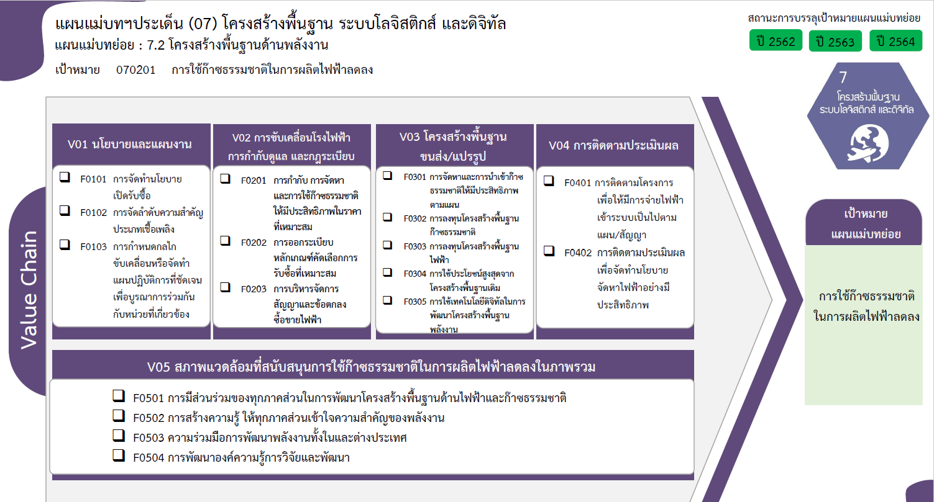
2561 | 2562 | 2563 | 2564 | 2565 | รวมจำนวนโครงการทั้งหมด
1 | 3 | 2 | 1 | 1 | 8
 |  |  | 1 |  | 1
1 | 3 | 2 |  | 1 | 7
 |  |  | 9 | 6 | 15
 |  |  | 8 | 6 | 14
 |  |  | 1 |  | 1
0 โครงการ
14 โครงการ
0 โครงการ
4 | 5 | 1 |  |  | 15
1 โครงการ
6 โครงการ
3 | 2 | 1 |  |  | 6
1 โครงการ
5 โครงการ
1 |  |  |  |  | 5
7 โครงการ
1 โครงการ
2 โครงการ
 |  |  |  |  | 1
0 โครงการ
2 โครงการ
 | 2 |  |  |  | 2
 | 1 |  |  |  | 1
1 โครงการ
1 | 1 |  |  |  | 2
1 | 1 |  |  |  | 2
9 โครงการ
4 |  |  | 8 | 5 | 17
1 โครงการ
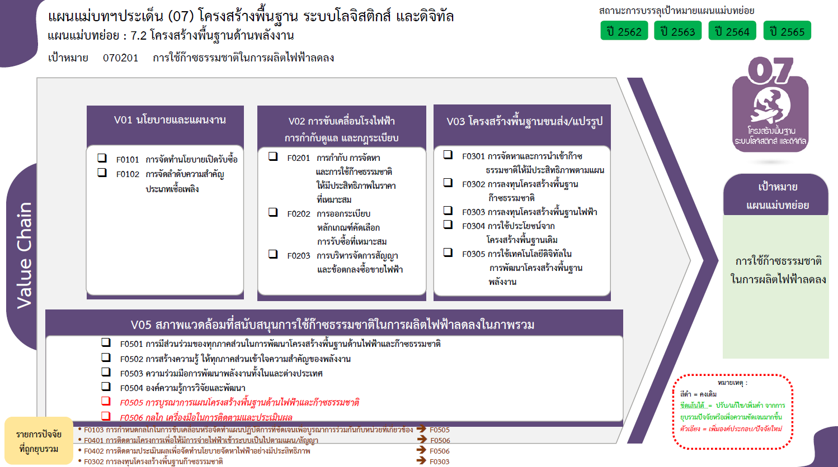
3 |  |  | 3 | 3 | 9
7 โครงการ
 |  |  |  | 1 | 1
0 โครงการ
รวมทั้งสิ้น 57 โครงการ
1 |  |  | 5 | 1 | 7
10 | 9 | 3 | 18 | 12 | 57

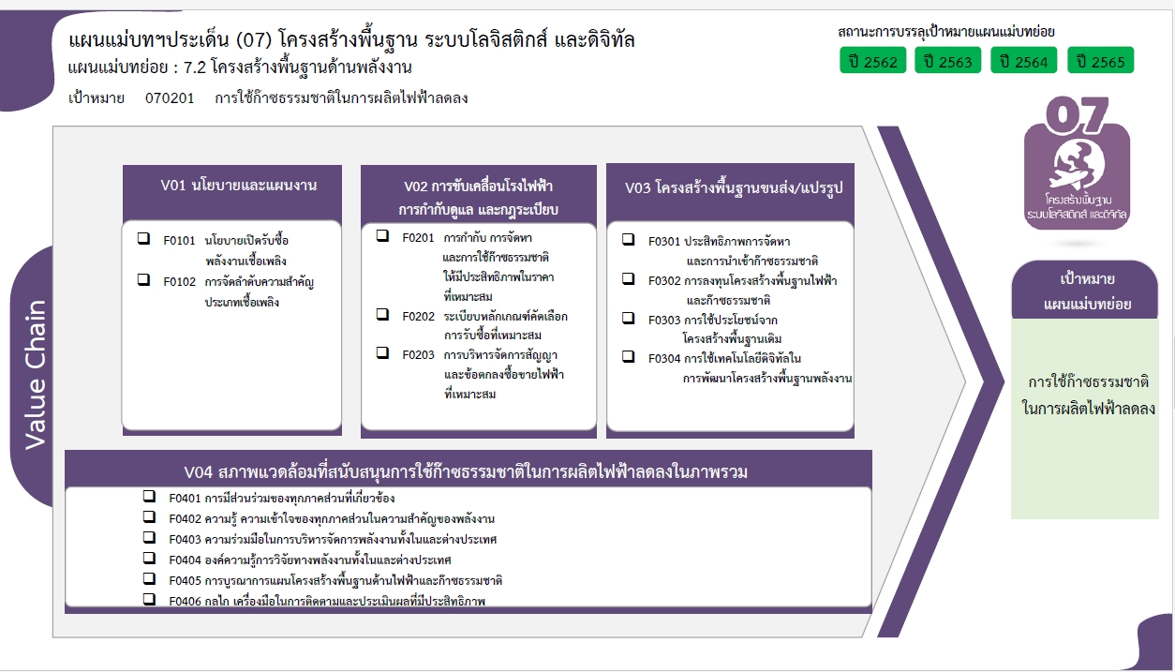

0 โครงการ
6 โครงการ
14 โครงการ
1 โครงการ
6 โครงการ
1 โครงการ
2 โครงการ
1 โครงการ

0 โครงการ

9 โครงการ
1 โครงการ
0 โครงการ
7 โครงการ
7 โครงการ
รวมทั้งสิ้น 57 โครงการ
2 โครงการ

